Sensibilidad
Sensibilidad |  |  |  | Ranking |  |  |  |  | Spearman
Pozo | Balanceado | Magnitud |  | Pozo | Balanceado | Magnitud | Tasa |  | Balanceado | Magnitud | Tasa
Sampues | 0.38058838387 | 0.39922955315 | 0.39922955315 | Sampues | 13 | 13 | 13 | Balanceado | 1 | 0.99019607843 | 0.99019607843
Finca_Socorro | 0.82005008754 | 0.85470184985 | 0.85470184985 | Finca_Socorro | 4 | 4 | 4 | Magnitud | 0.99019607843 | 1 | 1
Ovejas | 1 | 1 | 1 | Ovejas | 1 | 1 | 1 | Tasa | 0.99019607843 | 1 | 1
Los_Palmitos | 0.87484023226 | 0.88029083857 | 0.88029083857 | Los_Palmitos | 2 | 3 | 3
Morroa_A | 0.85443556986 | 0.89508850736 | 0.89508850736 | Morroa_A | 3 | 2 | 2 | Bootstrap
Bremen_B | 0.78758323397 | 0.8485444687 | 0.8485444687 | Bremen_B | 6 | 5 | 5 | Pozo | IMCP_mean | IMCP_std
LasTinas_A | 0.40544432176 | 0.41850162856 | 0.41850162856 | LasTinas_A | 12 | 12 | 12 | Sampues | 0.56992840307 | 0.1910553753
LasTinas_B | 0.73003802281 | 0.82129277567 | 0.82129277567 | LasTinas_B | 8 | 7 | 7 | Finca_Socorro | 0.5732255231 | 0.19268673934
Arroyo_A | 0.34303736543 | 0.34756431009 | 0.34756431009 | Arroyo_A | 14 | 14 | 14 | Ovejas | 0.58215619361 | 0.19547240956
Arroyo_B | 0.79350055948 | 0.84294799837 | 0.84294799837 | Arroyo_B | 5 | 6 | 6 | Los_Palmitos | 0.57169536596 | 0.19180010902
Sabanas_PZ02 | 0.088989250281 | 0.04449462514 | 0.04449462514 | Sabanas_PZ02 | 16 | 17 | 17 | Morroa_A | 0.58618805515 | 0.18915724148
Sabanas_PZ04 | 0.58039562782 | 0.57669971505 | 0.57669971505 | Sabanas_PZ04 | 10 | 10 | 10 | Bremen_B | 0.57149155542 | 0.19131363518
Basurero | 0.66094993052 | 0.67363085879 | 0.67363085879 | Basurero | 9 | 9 | 9 | LasTinas_A | 0.57783706605 | 0.19143326317
Corozal_PO14 | 0.086770149325 | 0.063727279985 | 0.063727279985 | Corozal_PO14 | 17 | 16 | 16 | LasTinas_B | 0.57247587711 | 0.19286651722
Corozal_PZ20 | 0.77296377766 | 0.8125275162 | 0.8125275162 | Corozal_PZ20 | 7 | 8 | 8 | Arroyo_A | 0.57352949813 | 0.1952135914
Corozal_PZ22 | 0.13336866369 | 0.10755885656 | 0.10755885656 | Corozal_PZ22 | 15 | 15 | 15 | Arroyo_B | 0.57524322615 | 0.18952619582
Cantagallo | 0.49402267672 | 0.5112698935 | 0.5112698935 | Cantagallo | 11 | 11 | 11 | Sabanas_PZ02 | 0.58243529836 | 0.1891015023
 |  |  |  |  |  |  |  | Sabanas_PZ04 | 0.57320097671 | 0.18937279575
 |  |  |  |  |  |  |  | Basurero | 0.57581098069 | 0.19221582038
 |  |  |  |  |  |  |  | Corozal_PO14 | 0.57394645469 | 0.1939205354
 |  |  |  |  |  |  |  | Corozal_PZ20 | 0.58047848803 | 0.19349802409
 |  |  |  |  |  |  |  | Corozal_PZ22 | 0.58018024679 | 0.19224309847
 |  | Sobol |  |  |  |  |  | Cantagallo | 0.57106289913 | 0.19282563245

Término de mayor peso
 |  | Indices S1
 |  | w_delta | 0.16467185895
 |  | w_gradiente | 0.146978715
 |  | w_porcentaje | 0.627802435

 |  | Indices ST
 |  | w_delta | 0.206130635
 |  | w_gradiente | 0.2098843136
 |  | w_porcentaje | 0.655807082

SOBOL: Esto justifica que el IMCP es sensible a las condiciones iniciales de cada pozo y no solo a la "fuerza" del descenso

Ranking
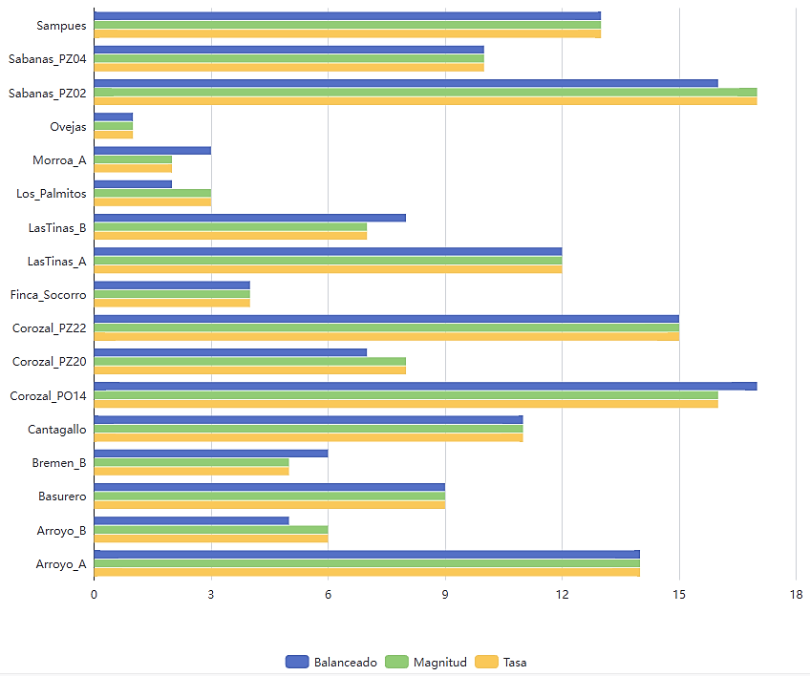
Pozo | Balanceado | Magnitud | Tasa
Sampues | 13 | 13 | 13
Finca_Socorro | 4 | 4 | 4
Ovejas | 1 | 1 | 1
Los_Palmitos | 2 | 3 | 3
Diseño modelado del predictivo:
xt​=estado del pozo (1–17) => ICEHt o ICMP​t
Control Discreto: (1–17) → máquina de estados
Control Continuo (valor del índice) → control más fino
Morroa_A | 3 | 2 | 2
Reducir bombeo
Aumentar recarga
Bremen_B | 6 | 5 | 5
LasTinas_A | 12 | 12 | 12
Estado del sistema:
LasTinas_B | 8 | 7 | 7
Variable Control: Bombeo
Arroyo_A | 14 | 14 | 14
Arroyo_B | 5 | 6 | 6
Variables de control
Perturbaciones
Sabanas_PZ02 | 16 | 17 | 17
Enfoque: Optimizar decisiones
Sabanas_PZ04 | 10 | 10 | 10
Basurero | 9 | 9 | 9
Corozal_PO14 | 17 | 16 | 16
Corozal_PZ20 | 7 | 8 | 8
Corozal_PZ22 | 15 | 15 | 15
xt ≥ xmin (evitar colapso)
Cantagallo | 11 | 11 | 11
Clasificación relativa del comportamiento dinámico de cada pozo basada en el índice sintético ICMP.
Modelo dinámico:
Restricciones:
ut ≤ umax (capacidad de bombeo)
Δxt ≤ ϵ (evitar cambios bruscos)

primer término → estabilidad
segundo término → penaliza sobreexplotación
Cada valor (1–17) representa una posición dentro de un espectro de estabilidad–variabilidad.
Valores similares → comportamiento similar
Valores extremos → comportamientos contrastantes
Transiciones por pozo
Función objetivo

Permite identificar una radiografía dinámica del acuífero:
a. Pozos estables
b. Pozos sensibles
c. Pozos críticos
Análisis de cambios y transiciones:
1. Caso 1 (Sampues): No cambia (13 → 13 → 13)
Interpretación: El pozo tiene comportamiento robusto independientemente de cómo se mida (Sistema consistente, Dinámica estable y Sin distorsión entre métricas).
2. Caso 2(Los_Palmitos): Cambios leves (2 → 3 → 3)
Interpretación: Ajuste menor. Hay cierta sensibilidad, pero no crítica.
3. Caso 3 (Sabanas_PZ02 y Corozal_PO14 ): Cambios fuertes (16 → 17 → 17 o 17 → 16 → 16)
Interpretación: Desacople entre métricas. El sistema responde distinto según: magnitud y velocidad. Es un comportamiento típico de:
- cambios en bombeo
- eventos de recarga
- heterogeneidad hidráulica
4. Caso crítico (Bremen_B y Corozal_PZ20): cruces (6 → 5 → 5, 7 ↔ 8)
Interpretación: El pozo está en zona de transición dinámica.
Definición del Modelo Sistemas de Control Óptimo

¿Qué significa cada dimensión?
1. Balanceado: Representa el estado global del sistema (integra todas las variables y refleja estabilidad general)
Interpretación:
Alto (ej: 13–17) → sistema estable
Bajo (ej: 1–5) → sistema muy dinámico/inestable
2. Magnitud: Representa la intensidad del comportamiento (asociado con amplitud de variación y cambios absolutos)
Interpretación:
Alto → grandes fluctuaciones
Bajo → comportamiento contenido
3. Tasa: Representa la velocidad del cambio (Relacionado con tendencia y rapidez de respuesta)
Interpretación:
Alto → cambios rápidos (riesgo)
Bajo → evolución lenta
 |  |  |  | Clasificar pozos para gestión
 |  |  |  | Tipo | Acción
 |  |  |  | Estables | aptos para explotación
 |  |  |  | Intermedios | monitoreo
 |  |  |  | Inestables | restricción
Sistema dinámico controlable basado en estados discretos derivados de datos reales.

Sistema de Control para Gemelos Digitales para la gestión hídrica.

Sobol
ÍNDICES DE SENSIBILIDAD GLOBAL DE SOBOL

Sensibilidad global de los pesos del IMCP
Parámetro | Índice S1 | Índice ST | Interacción (ST − S1)
w_delta | 0.1647 | 0.2061 | 0.0415
w_gradiente | 0.1470 | 0.2099 | 0.0629
w_porcentaje | 0.6278 | 0.6558 | 0.0280

Indicador | Resultado
Suma S1 | 93.95%
Suma ST | 107.18%
Contribución dominante | w_porcentaje
Interpretación S1 | El cambio porcentual explica la mayor proporción individual de la variabilidad del IMCP.
Interpretación ST | Los efectos totales confirman el predominio del cambio porcentual y evidencian interacciones moderadas de Δ y gradiente.

